상품제안서
[플레이고] MH30 4in1 USB 3.0 C타입 멀티허브 | 상품코드: F31175

 |  |  |  |  |  |  | 02-412-0044 | www.easy1.co.kr
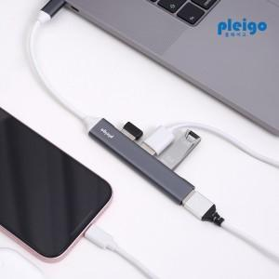

【상세/제작정보】 | <p>1박스 입수수량: 100개</p><p>100개 미만 주문시,</p><p>레이저인쇄 통합 30,000원</p><p>칼라인쇄 통합 40,000원</p><p>&nbsp;</p><p>&nbsp;</p><p>1박스 택배비: 4000원​&nbsp;</p><p>&nbsp;</p>

【인쇄/포장옵션】 | 레이저, 풀칼라 / 포장지포장

【공급단가】 | 수량 | 100~ | 300~ | 500~ | 1,000~ | 3,000~
*VAT별도 | 단가 | 5,010원 | 4,930원 | 4,800원 | 4,720원 | 4,600원

【상품 URL】 | https://dev.easy1.co.kr:443/src/goods_detail.php?gdno=31175

